graph
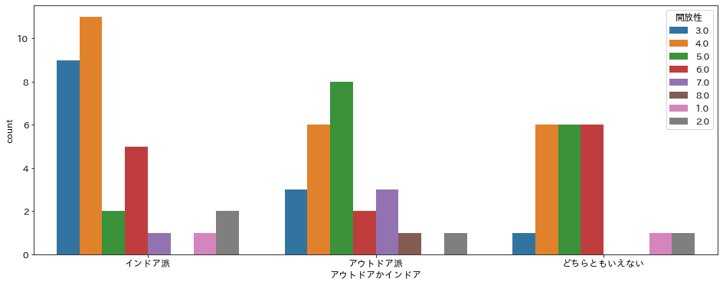

インドア派の人は開放性が低い

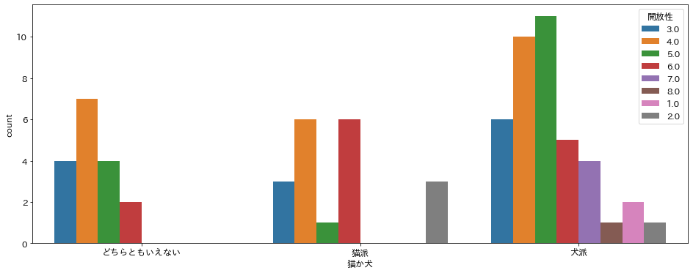

犬派の人は開放性が低い。

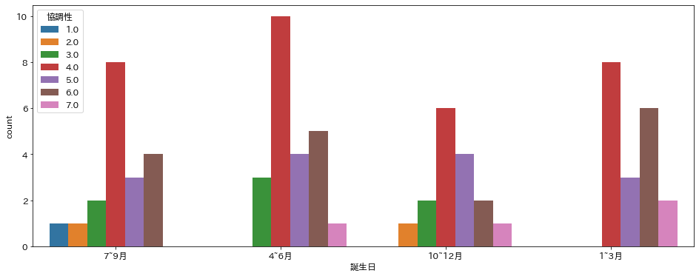
１－３月に生まれる人は協調性が高い。

